uczniowie
liczba uczniów w klasach
 |  |  | polecenie
Klasa | dziewczęta | chłopcy | Dane z tabeli przedstaw na wykresie przedstawionym poniżej
1 A | 3 | 29
1 B | 3 | 29
1 C | 1 | 31
2 A | 4 | 23
2 B | 2 | 28
2 C | 0 | 29
3 A | 5 | 22
3 B | 2 | 27
4 A | 7 | 23
4 B | 5 | 23
4 C | 1 | 30
4 D | 6 | 23
4 E | 1 | 27

 |  |  |  | wskazówki
 |  |  | 1 | Zaznacz komórki A2 do C14

 |  |  | 2 | 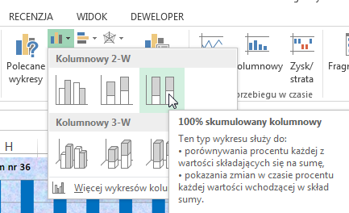 Wybierz Wstawianie -> Wykres kolumnowy 2-W

 |  |  | 3 | 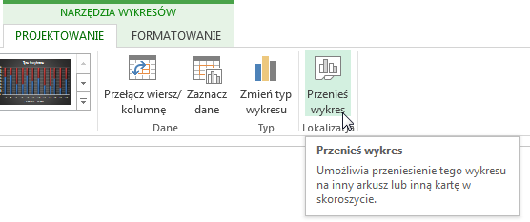 Przenieś wykres do nowego arkusza nazywając uczniowie-wykres

 |  |  | 4 | 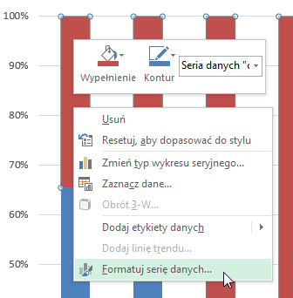 Zaznacz serię danych "chłopcy" i zmień kolor wypełnienia na niebieski

 |  |  | 5 | Zaznacz serię danych "dziewczęta" i zmień kolor wypełnienia na czerwony

 |  |  | 6 | Dodaj tytuł wykresu "liczba uczniów w klasach"

klimat
Warunki klimatyczne w Polsce
 |  |  |  | polecenie
Miesiąc | Temperatura | Opady | Wilgotność |  | Dane z tabeli przedstaw na wykresie przedstawionym poniżej
 | (°C) | (mm) | (%)
styczeń | -3.3 | 22 | 86
luty | -2.1 | 21 | 84
marzec | 1.9 | 26 | 78
kwiecień | 7.7 | 33 | 71
maj | 13.5 | 58 | 68
czerwiec | 16.7 | 71 | 70
lipiec | 18 | 69 | 72
sierpień | 17.3 | 62 | 72
wrzesień | 13.1 | 43 | 79
październik | 8.2 | 37 | 84
listopad | 3.2 | 41 | 88
grudzień | -0.9 | 32 | 89

 |  |  |  |  |  | wskazówki
 |  |  |  |  | 1 | Zaznacz komórki A2 do D15

 |  |  |  |  | 2 | 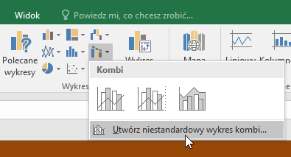 Wybierz Wstawianie -> Wykres kombi - > utwórz niestandardowy wykres kombi

 |  |  |  |  | 3 | Dla każdej serii danych ustaw typ wykresu, tak jak pokazano to na rysunku. Dla temperatury zaznacz oś pomocniczą.
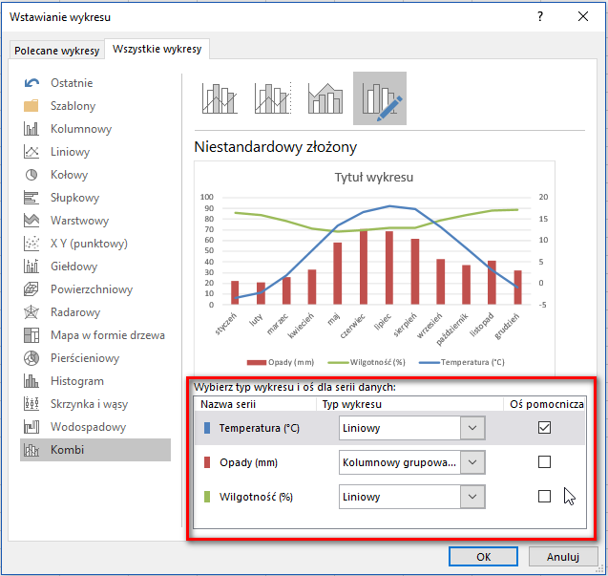

 |  |  |  |  | 4 | Przenieś wykres do nowego arkusza nazywając klimat-wykres

 |  |  |  |  | 5 | 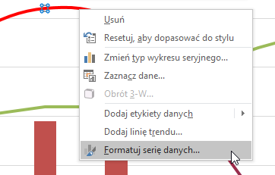 Kliknij PPM wykres temperatury - wybierz formatuj serię danych

 |  |  |  |  | 6 | 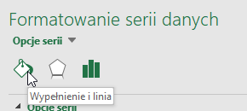 Wbierz wypełnienie i linia
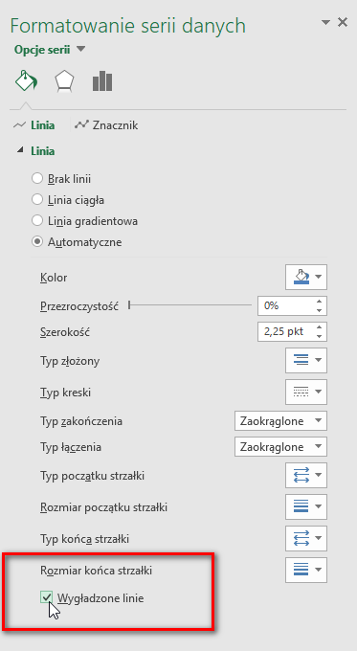

 |  |  |  |  |  | zaznacz wygładzone linie

 |  |  |  |  | 7 | 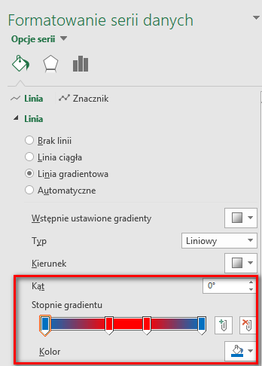 Zmień styl linii wykresu temperatury Zaznacz linia gradientowa Ustal parametry, jak pokazano na rysunku.
 |  |  |  |  | 8 | Zastosuj wygładzanie linii do wilgotności
 |  |  |  |  | 9 | Dodaj krople wody w wypełnieniu kategorii "opady"
 |  |  |  |  | 10 | Dodaj kolory osi: pozioma - czarna, temperatura (prawa) - czerwona, opady i wilgotność (lewa) - niebieska.
 |  |  |  |  | 11 | Dodaj tytuł wykresu "Warunki klimatyczne w Polsce"

